CHAL




اولین مسابقه آزاد مهارت اکسل (کشوری)

شماره همراه |  | نام و نام خانوادگی

3شرح سوال
 | واحد فروش محصولات شرکت مولتی کافه میزان فروش 3 نمایندگی خود را به شهرهای مختلف کشور از ابتدای سال 2020 تا پایان ژانویه 2021در شیت Database وارد کرده است. در ادامه تکمیل داشبوردی که کارشناس واحد فروش قصد دارد طراحی کند او می‌خواهد کل فروش یک محصول در یک ماه خاص را به شهر‌های مختلف به دست آورده سپس مقادیر فروش را از بیشترین به کمترین مرتب نموده و همچنین شهرهایی که فروشی به آنها انجام نشده در یک ستون مجزا نمایش دهد. او مراحل زیر را باید طی کند. 1- در ستون Des City از شیت Respond فرمولی می نویسد که لیست شهرهایی که یک محصول در یک ماه خاص به فروش رفته است از شیت Database بدست آید. 2-در شیت Pivot یک Pivot Table ایجاد سپس در ستون Total Sales از شیت Respond با استفاده از تابع GETPIVOTDATA مقدار کل فروش را برای لیست شهرهای بدست آمده برای یک محصول و یک ماه خاص را بدست می آورد.(یعنی داینامیک باشد و با تغییر محصول و ماه لیست تغییر کند) 3- در ستون Total Sales(Descending Order) مقادیر فروش را از بیشتر به کمتر مرتب میکند(با فرمول) 4- در ستون Des City(Sorted) اسامی شهرها را بر اساس Total Sales(Descending Order) مرتب می کند 5- در ستون No sales لیست شهرهایی که محصول مورد نظر در یک ماه خاص فروشی نداشته بدست می‌آورد

xقوانین
 | 1- برای پاسخ می بایست از فرمول استفاده نموده و بکارگیری VBA ممنوع است. 2-استفاده از سلول های کمکی ممنوع بوده اما میتوانید از Name Manager استفاده کنید. 3-شرکت کننده با شرط صحت پاسخ تا زمان طرح سوال بعدی اگر پاسخ را ارسال نماید امتیاز کامل گرفته، پس از آن در صورت هر یک روز تأخیر 1 نمره از کل امتیاز کسر خواهد شد. 4-امتیاز هر مسابقه 20 نمره بوده که بر اساس ملاکهای تعیین شده توسط تیم داوری اختصاص داده می‌شود

Respond
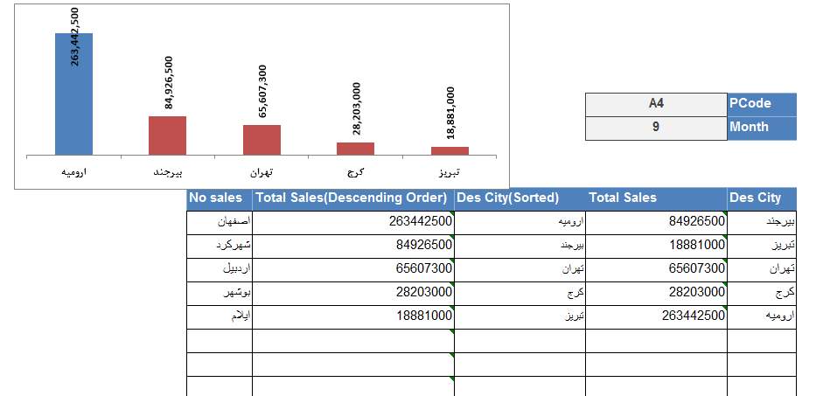

PCode | A4
Month | 9

Des City | Total Sales | Des City(Sorted) | Total Sales(Descending Order) | No sales

